C-Elysee_arak
Új CITROËN C-Elysée |  |  |  |  |  | 
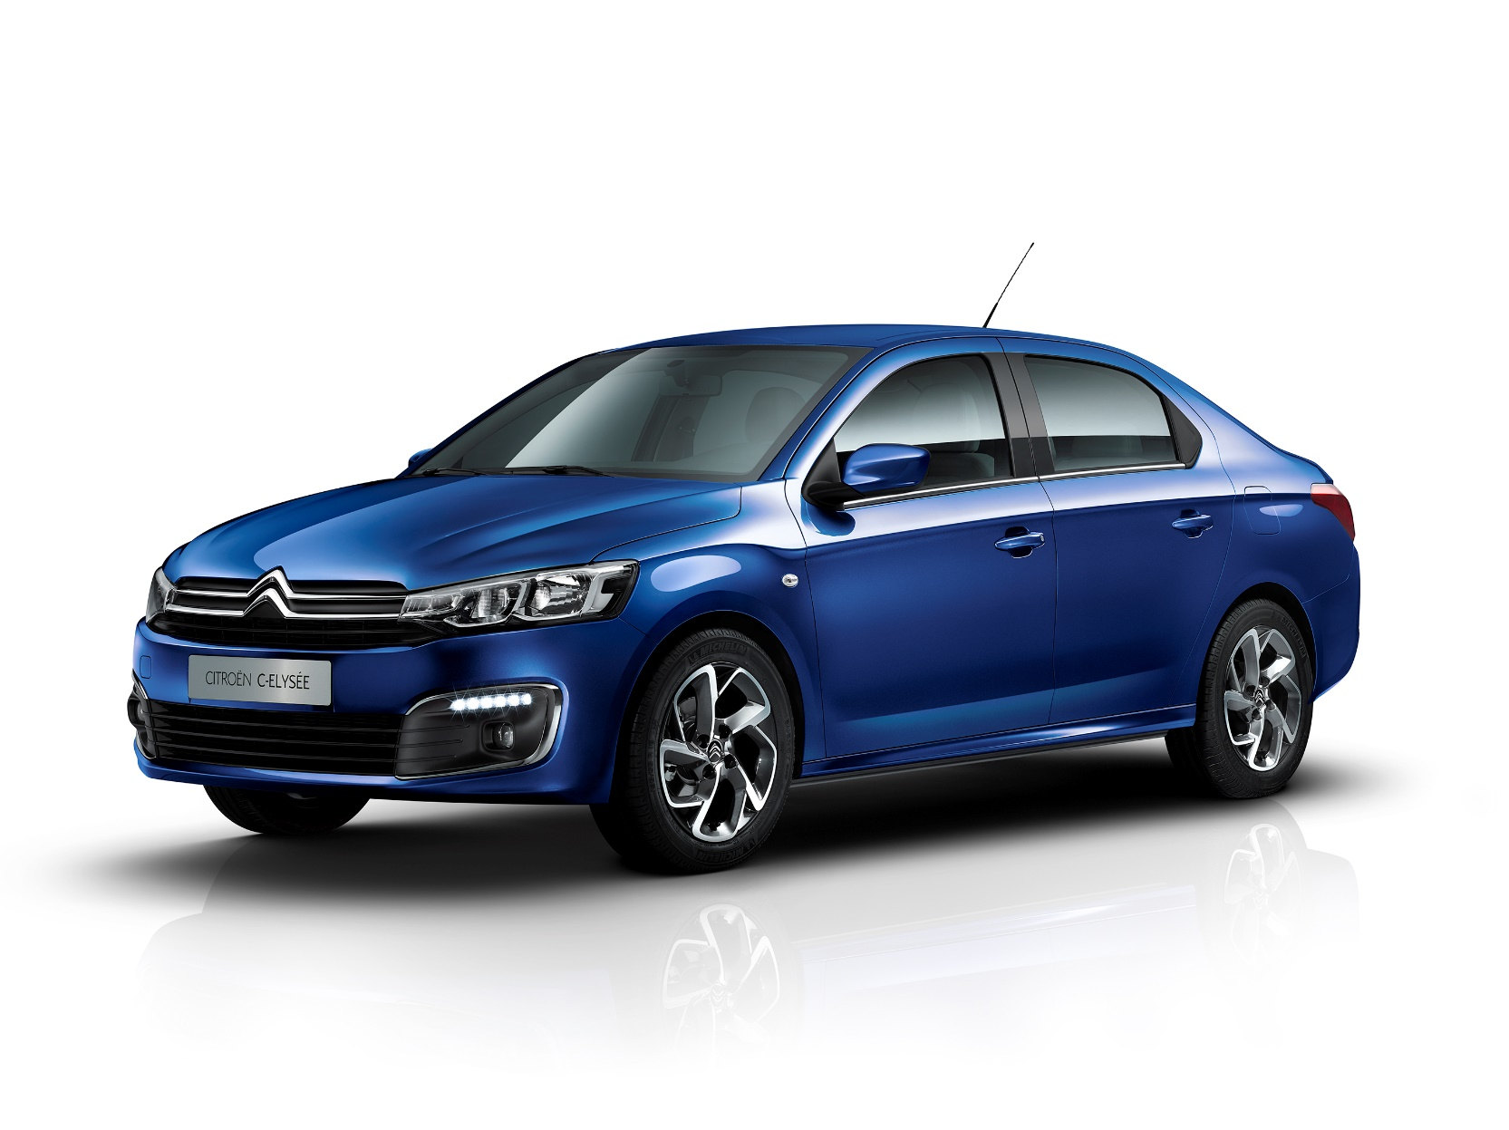



2017 májusi gyártástól érvényes típuskódok

Felszereltség | Motor | Teljesítmény | Típuskód | Listaár | Kedvezmény |  | Kedvezményes ár

LIVE | 1.2 PureTech | 1199 cm3 82 LE | 1CM3A4HKQ5K0A0C1 | 3,390,000 | 290,000 |  | 3,100,000
 | 1.6 BlueHDi | 1560 cm3 100 LE | 1CM3A4HKE5K0A0C1 | 4,200,000 | 270,000 |  | 3,930,000

FEEL | 1.2 PureTech | 1199 cm3 82 LE | 1CM3A4KKQ5K0A0C1 | 3,725,000 | 270,000 |  | 3,455,000
 | 1.6 VTi | 1587 cm3 115 LE | 1CM3A4KEF5K0A0C1 | 4,045,000 | 270,000 |  | 3,775,000
 | 1.6 BlueHDi | 1560 cm3 100 LE | 1CM3A4KKE5K0A0C1 | 4,535,000 | 270,000 |  | 4,265,000

SHINE | 1.2 PureTech | 1199 cm3 82 LE | 1CM3A4NKQ5K0A0C1 | 3,925,000 | 270,000 |  | 3,655,000
 | 1.6 VTi | 1587 cm3 115 LE | 1CM3A4NEF5K0A0C1 | 4,245,000 | 270,000 |  | 3,975,000
 | 1.6 VTi EAT6 | 1587 cm3 115 LE | 1CM3A4NEFMK0A0C1 | 4,595,000 | 270,000 |  | 4,325,000
 | 1.6 BlueHDi | 1560 cm3 100 LE | 1CM3A4NKE5K0A0C1 | 4,735,000 | 270,000 |  | 4,465,000

*Minden 2017. 04. 18. után megrendelt, magánügyfél számára új autóként értékesített Új CitroënC-Elysée személygépkocsi vásárlása esetén a 2 év szerződéses gyári jótállás mellé most + 3 év kiterjesztett EssentialDrive szerződéses jótállást adunk ajándékba. Az EssentialDrive szerződés keretében nyújtott jótállás a 2 éves szerződéses gyári jótálláson túl érvényes, a gyári szerződéses jótállással megegyező szolgáltatásokat tartalmaz, és az autó első tulajdonosának történő átadásától számított 5 évig vagy 100 000 km-ig (amelyiket előbb eléri az autó) érvényes. Az akció visszavonásig érvényes. **A gyári szerződéses jótállás és az EssentialDrive szerződés keretében nyújtott jótállás szolgáltatásai kizárólag abban az esetben vehetők igénybe, ha az adásvételi szerződésben, a Szerviz- és Garanciafüzetben és a Szolgáltatási Szerződésben foglalt feltételek és körülmények egyidejűleg teljesülnek.

A feltüntetett árak tartalmazzák a 27%-os ÁFA-t és a regisztrációs adót. Az árak és a kedvezmények 2017.04.18-tól visszavonásig érvényesek. A C Automobil Import Kft. minden változtatás jogát fenntartja.

